UI
1. UI
 | 1.1 시작화면
 |  | 1.1.1 시작화면

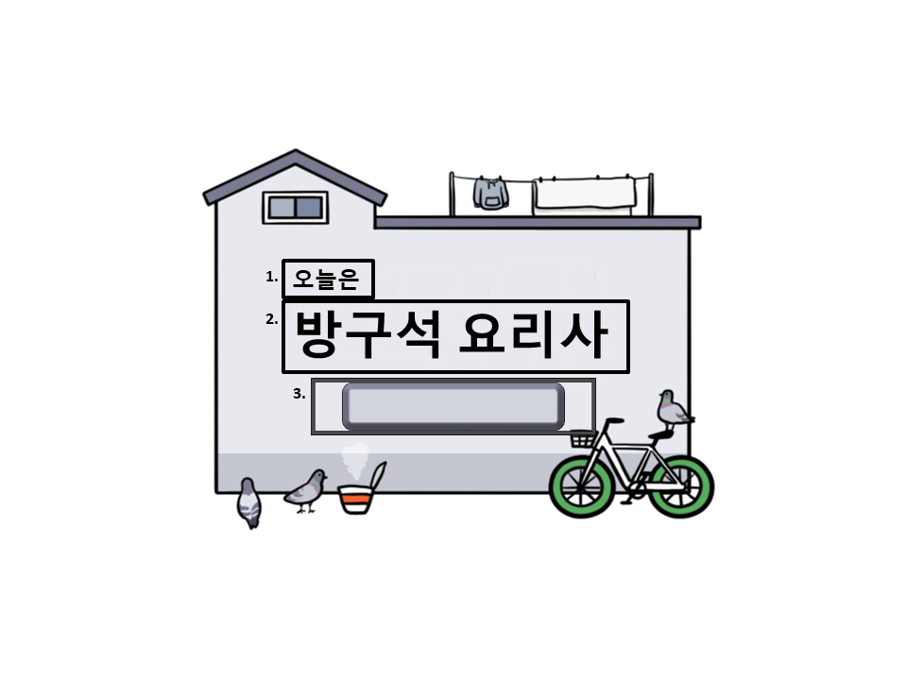

 |  |  |  | int | StringUI |  | String
 |  |  |  | 1 | Sub_Game_Title |  | 오늘은
 |  |  |  | 2 | Game_Title |  | 방구석 요리사
 |  |  |  | 3 | Menu_select |  | 메뉴 선택

 | 화면 크기는 가로 800, 세로 600으로 지정한다.
 | 3. StringUI/Menu_Select 버튼을 누르면 1.1.2 메뉴 선택 화면으로 넘어간다
 | 버튼을 누르면 버튼의 색이 어두워지도록 버튼에 2가지 경우(기본형태, 눌렀을 경우 버튼) 제작한다.

 |  | 1.1.2 메뉴 UI
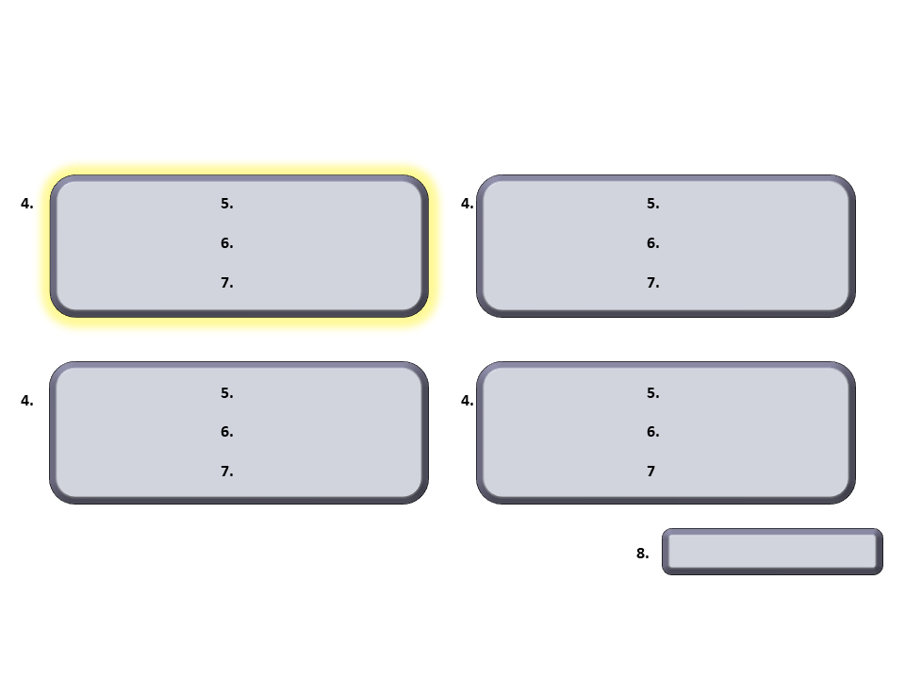

 |  |  |  | int | StringUI |  | String
 |  |  |  | 4 | Menu_Bar |  | 메뉴 아이콘
 |  |  |  | 5 | Menu_Name |  | 메뉴 제목
 |  |  |  | 6 | Menu_Step |  | 만드는 순서 개수
 |  |  |  | 7 | Menu_Explain |  | 소요시간과 양
 |  |  |  | 8 | Game_Start |  | 게임 시작

 |  |  |  |  |  |  |  |  | *게임 흐름도



 |  |  |  |  |  |  |  |  |  | → |  | →

 |  |  |  |  |  |  |  |  |  |  |  |  | 게임 시작 버튼을 누르게 되면
 | 4. 버튼을 누르면 버튼의 주위가 밝아지도록 버튼에 2가지 경우(기본형태, 눌렀을 경우 버튼)를 제작한다. |  |  |  |  |  |  |  | 만들고자 하는 메뉴 버튼을 누른다. |  | 버튼을 누르면 주위가 밝아지게 되며 |  | 버튼이 다른 버튼으로 바뀌게 되고
 | 4가지의 버튼 중 하나만 선택할 수 있으며 같은 버튼을 두 번 누르면 다시 원래 상태로 되돌아간다. |  |  |  |  |  |  |  | 누르기 전까지는 게임시작 버튼을 눌러도 |  | 게임시작 버튼을 활성화시킬 수 있게 된다. |  | 1.2 인게임 화면으로 넘어간다.
 | 하나의 버튼을 누른 상황에서 다른 버튼을 누르면 원래의 버튼은 원래 상태로 되돌아가고 다른 버튼의 주위가 밝아진다. |  |  |  |  |  |  |  | 게임시작 버튼이 동작하지 않는다.

 | 5. 메뉴의 제목이 있는 부분이다. 각각의 메뉴 이름을 넣으면 된다
 | 6. 만드는 순서를 나타낸다. 여기서 순서가 많을수록 난이도가 높은 것을 의미한다.

 | 7. 실제 만들었을 때의 소요시간과 몇인분인지에 대한 설명을 나타낸다. 게임을 할 경우에는 필요없지만 실제 유용하도록 추가하였다.

 | 8. String/Game_Start 버튼을 누르면 1.2 인게임 화면으로 넘어간다
 | 버튼을 누르면 버튼의 색이 어두워지도록 버튼에 2가지 경우(기본형태, 눌렀을 경우 버튼) 제작한다.

 | 1.2 인게임 화면
 |  | 1.2.1 섞기
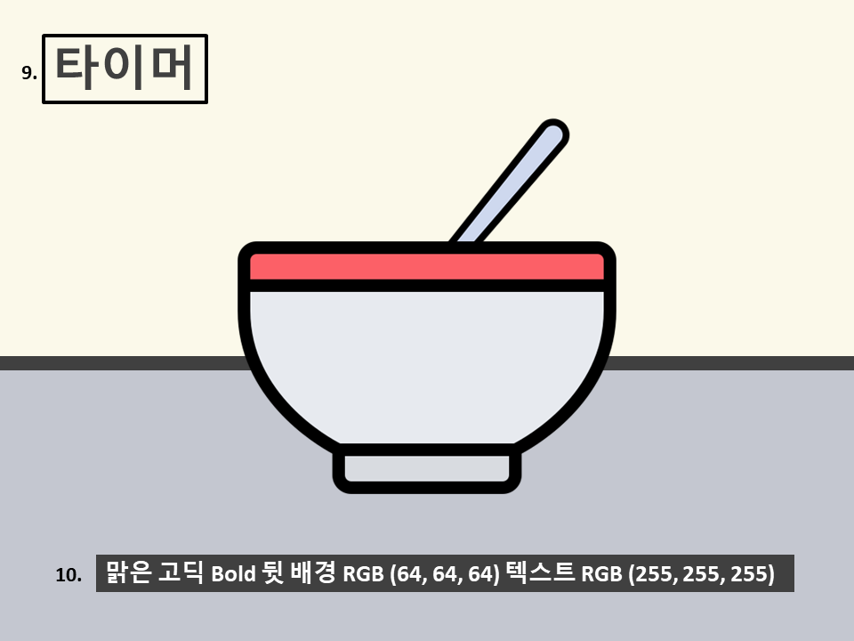

 |  |  |  | int | StringUI |  | String
 |  |  |  | 9 | Timer_1 |  | 제한시간
 |  |  |  | 10 | Subtitle |  | 자막

 | 9. 타이머는 색깔은 (64, 64, 64) 배경색은 없다.
 | 타이머는 섞는 시간을 조절하는 것으로 {10}초로 정한다.
 | // 재료가 밥풀처럼 나와 있는 방식 이용, 수저 휘젓는 것은 gif로 한다.

 | 10. 자막은 그림에 나와 있는 설명을 따른다.

 |  | 1.2.2 자르기
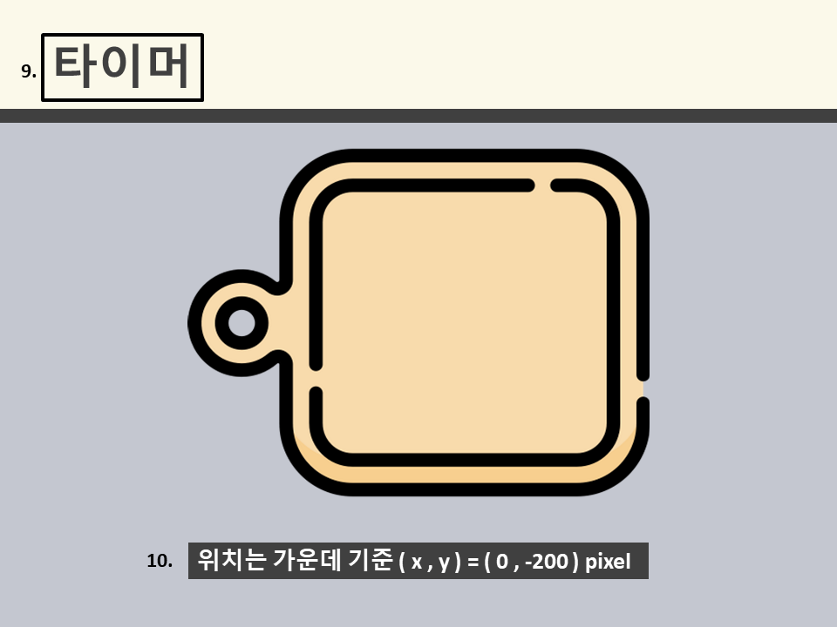
 |  |  |  | *게임 흐름도
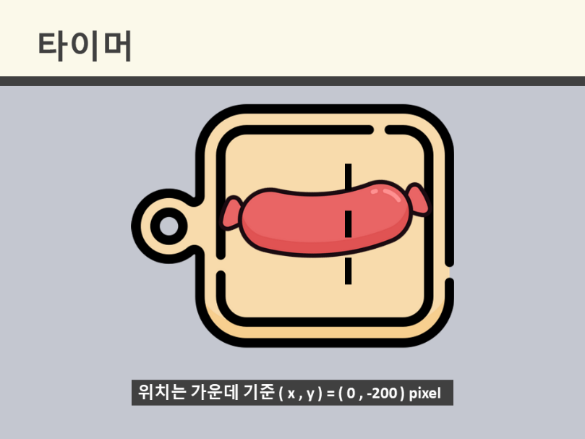
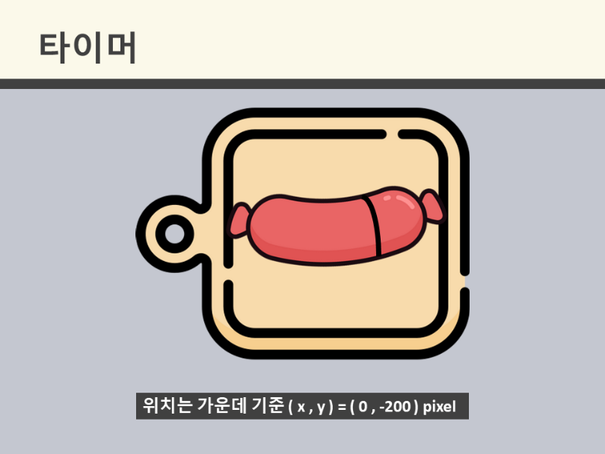

 |  |  |  |  |  |  |  | =>

 | 9. 자르기의 경우 타이머는 {30}초로 한다.
 | // 소시지, 양파, 대파 어떻게 자를 건지 정하기

 |  | 1.2.3 전자레인지
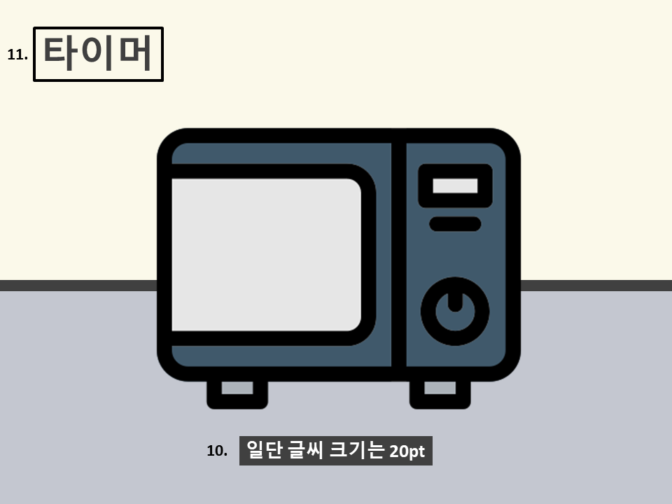

 |  |  |  | int | StringUI |  | String
 |  |  |  | 11 | Timer_2 |  | 시간 맞추기

 | 11. 여기에서 사용되는 타이머는 시간을 맞춰서 버튼을 누르기 위해 사용된다. |  | // 전자레인지는 실제 조리법과 같이 따라하므로 fps를 좀 더 늘려 활용한다.
 | 즉, 타이머가 30초라면 0에 가까워져 있을 때 버튼을 눌러야한다. |  | // ex) 실제 30초를 돌리면 게임에서는 10초 정도로 끝나게 한다.
 | // 버튼은 저 검정색 동그라미이나 시각적 효과가 부족하기에 좀 더 정하기

 |  | 1.2.4 프라이팬
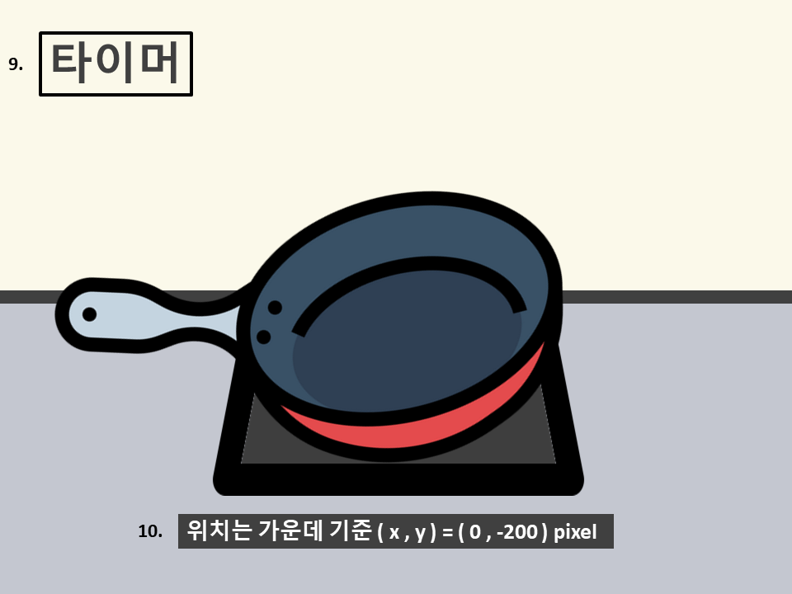

 |  |  |  |  |  | *조리법
 |  |  |  |  |  | 조리법은 각각의 요리마다 다르므로 순서도를 활용한다. //….
 |  |  |  |  |  | 재료 이미지도 폴더로 각각 묶어 놓는다.

 | 프라이팬의 경우 볶기와 뒤집기가 있다.
 | 뒤집기는 gif으로 만들어 손을 손잡이를 위아래로 흔들면 전이 뒤집힌다.
 | 볶는 경우에는 이미지 파일 4개 정도를 활용하여 점점 노릇노릇해지게 만든다.

 |  | 1.2.5 냄비
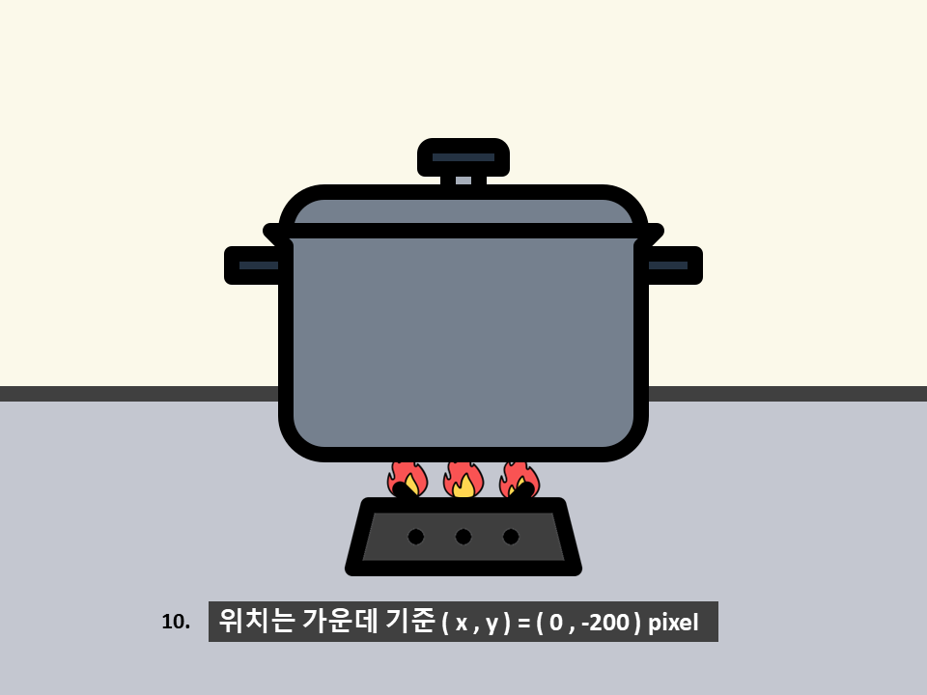

 | 조리법을 적기위한 화면이다.
 | 즉 제한시간도 없고 맞춰야하는 시간도 없으며 애니메이션만 나온다.
 | 러닝 타임은 5초로 하고 가스레인지의 불만 크기만 달라진다.

 | 1.3 게임 종료 화면
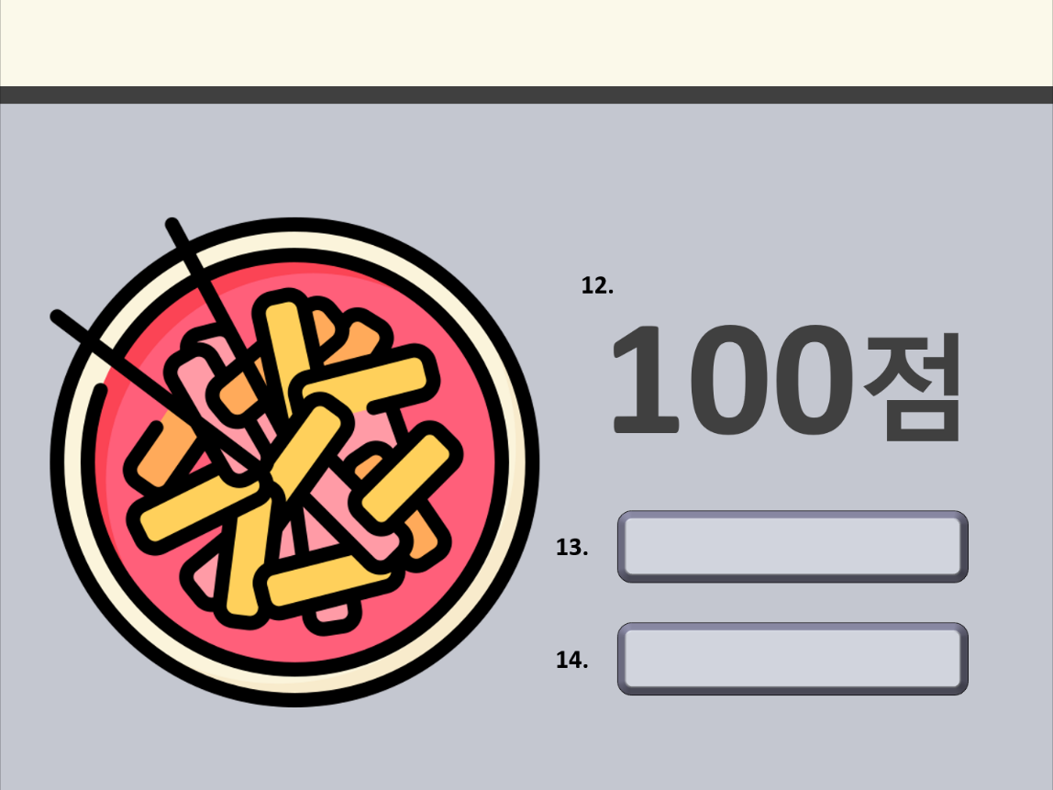

 |  |  |  | int | StringUI |  | String
 |  |  |  | 12 | Score |  | 점수
 |  |  |  | 13 | Return_Start |  | 시작화면 돌아가기
 |  |  |  | 14 | Game_Over |  | 종료하기

 | 12. 인게임화면에서 합산한 점수를 마지막에 내보낸다.
 | 점수는 합산이 아닌 감점 형식이고 각 조리법의 난이도 마다 다르다 // 추후 정리

 | 13. 메뉴 돌아가기 키 이다. 시작화면의 버튼과 마찬가지로 누르면 색깔이 변한다.
 | 14. 종료하기 키이다. 누르면 창이 꺼지며 게임이 종료된다. 버튼을 누르면 색깔이 변한다.

 | // 실제 화면에서는 12, 13, 14의 위치가 좀 더 올라가 있다. 추후 정리

